关系图
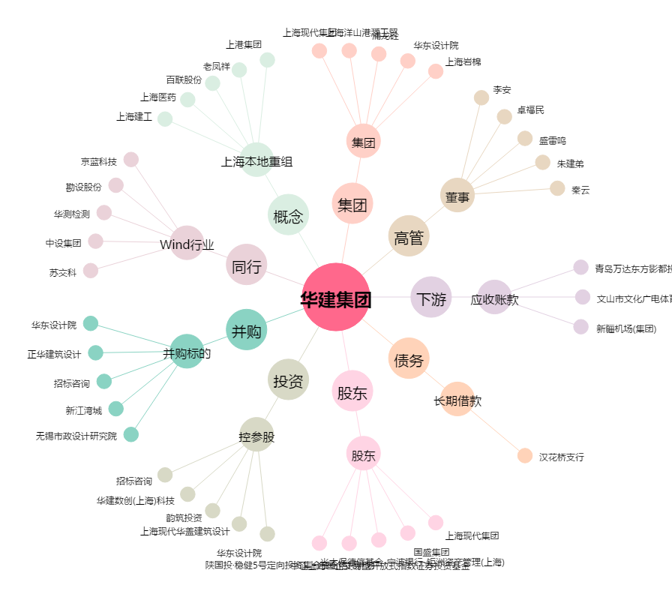
华建集团[600629.SH] - 关系概览图

